Books List
1 | eclipse环境搭建见 HelloWorld例.

2 | 创建Book的domain object
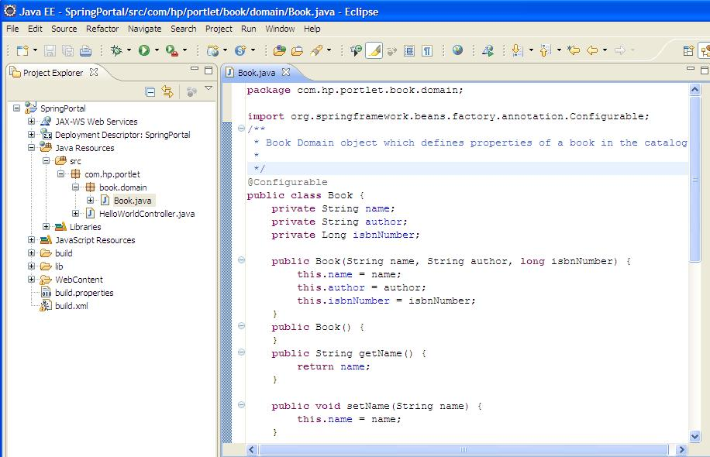

3 | 创建Service接口和实现类, 定义操作Book Cataloge的methods.
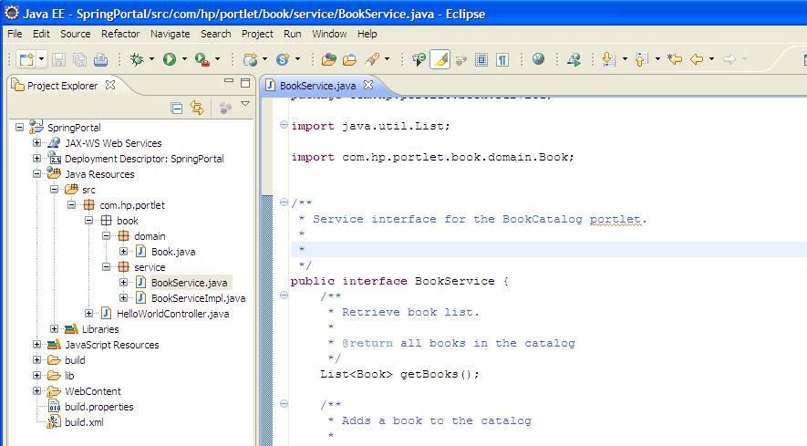

4 | 添加列出所有Books的Controller
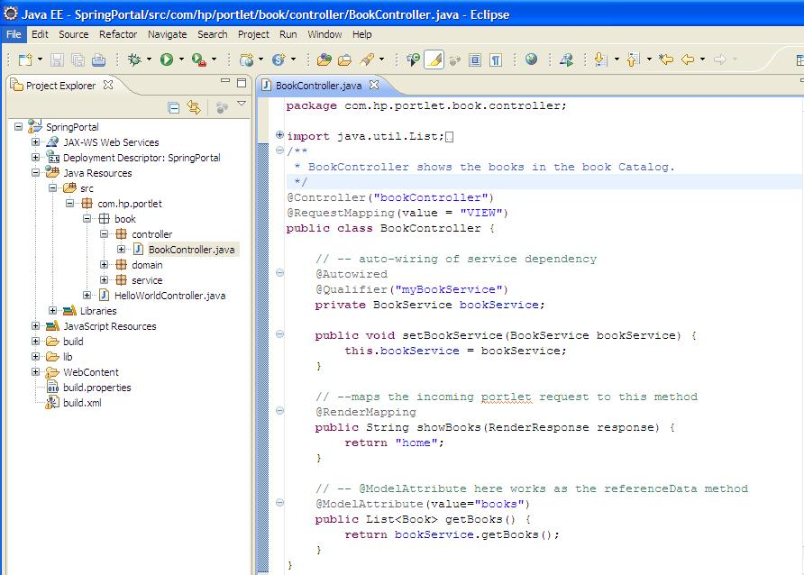

5 | 添加utils的相关类
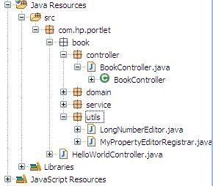

6 | 在WEB-INF下创建bookCatalog-portlet.xml文件
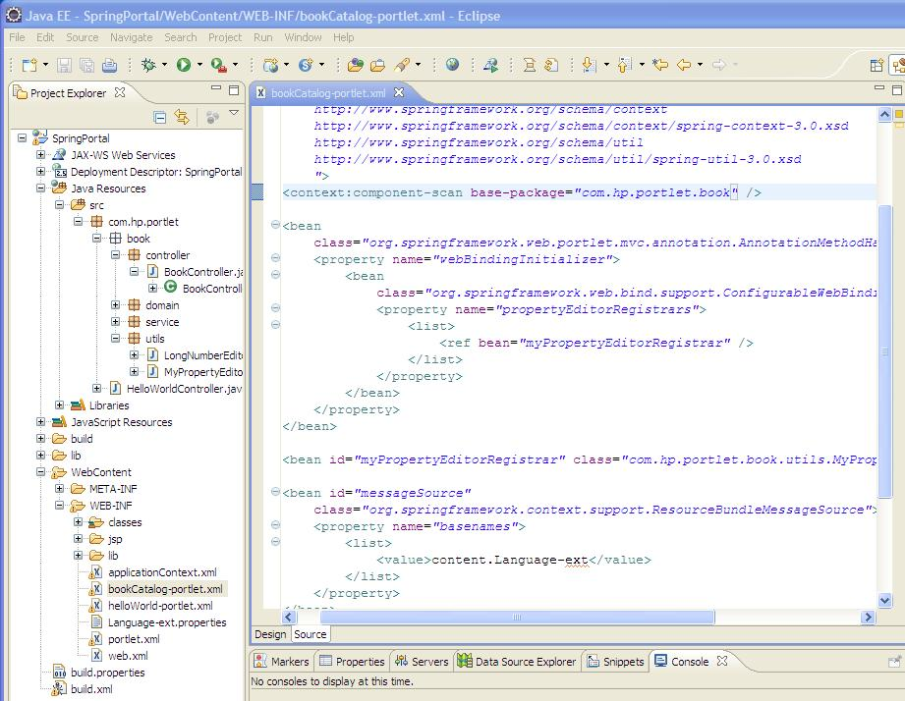

7 | 添加信息在Language-ext.properties里
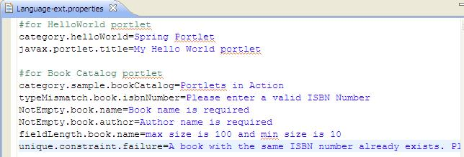

8 | 修改portlet.xml
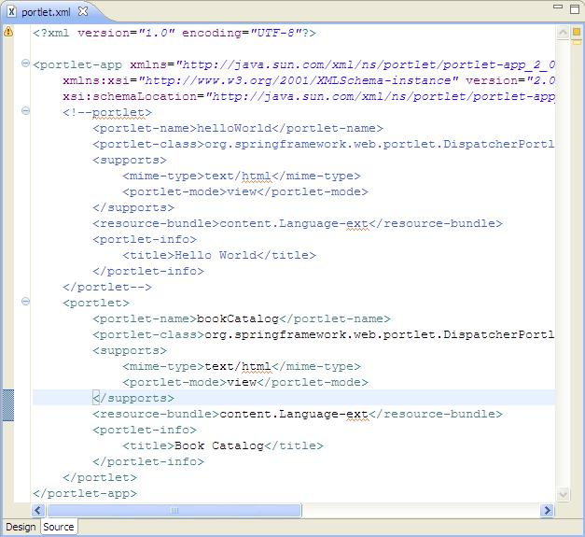

9 | 添加bookCatalog.js

10 | WEB-INF\jsp\下,创建列出所有Books的home.jsp

11 | 运行C:\GateIn-3.1.0-GA\bin\run.bat后
 | 用root/gtn登录,在Group->Administration->Application Registry
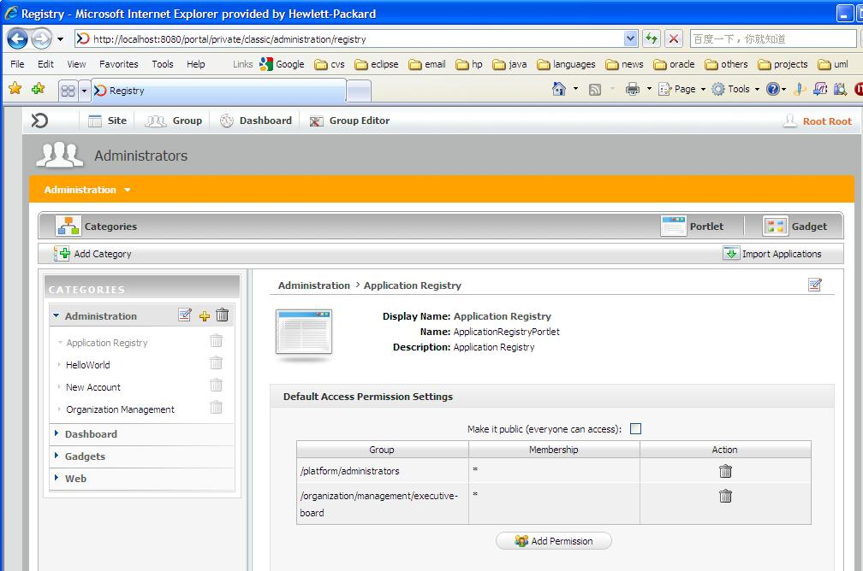

12 | 点上面的Portlet, 出现
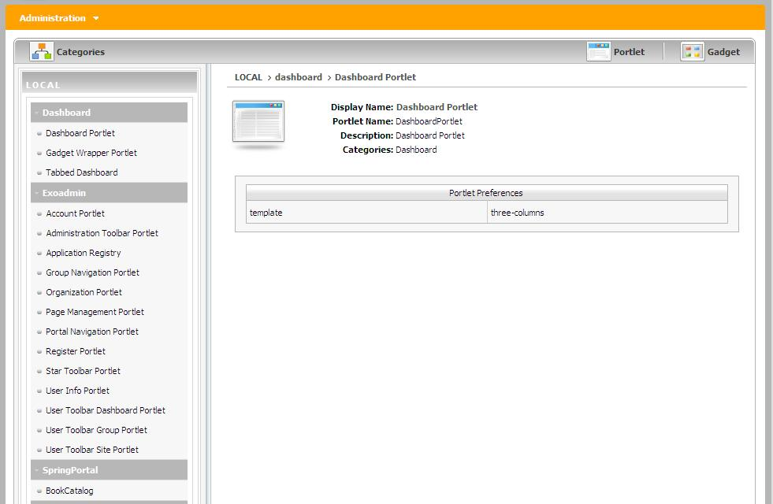

13 | 点BookCatalog, 右边变为

14 | 点上面的绿框, 4个checkbox都勾上, 再点Save
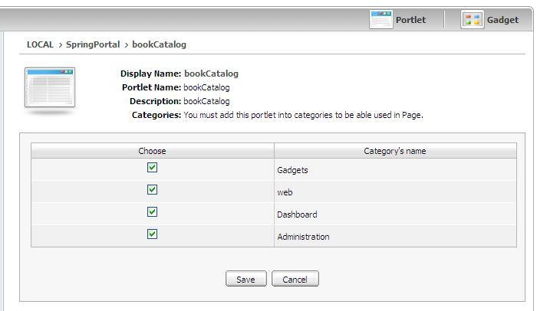

15 | 页面变为

16 | 新创建一个Portal: testBookCatalogPortal, 权限设置为所有. Save一下
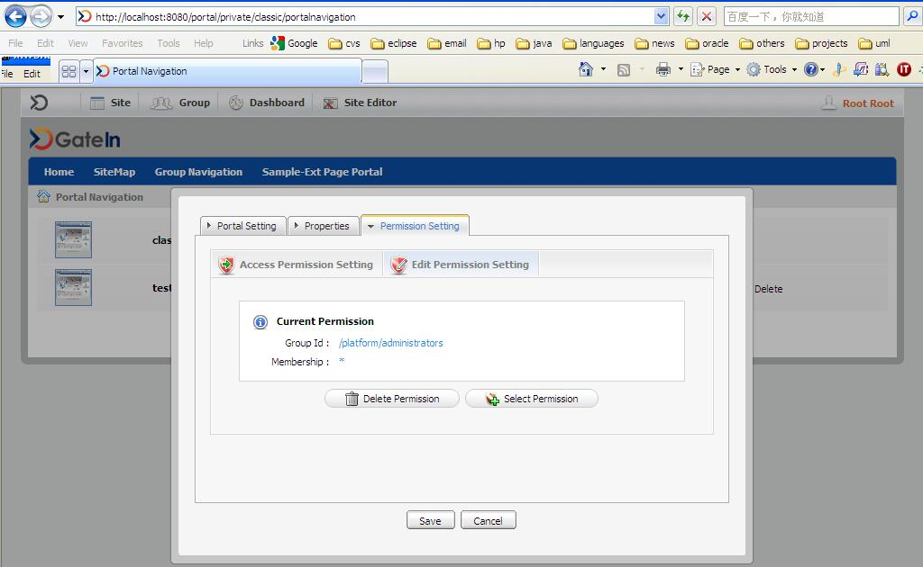

17 | 点新创建portal的Edit layout, 这决定portlet在portal页面里如何显示
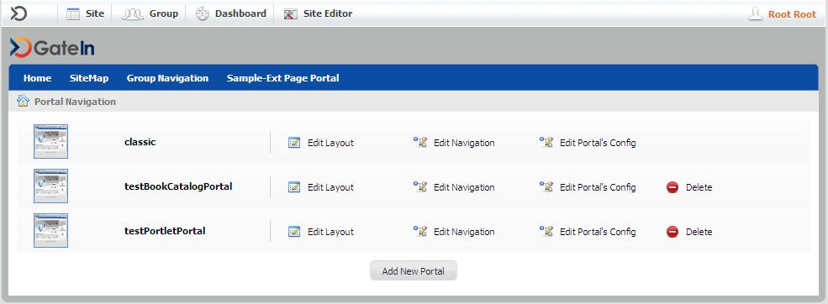

18 | 设置layout如下,点右边的Finish icon.
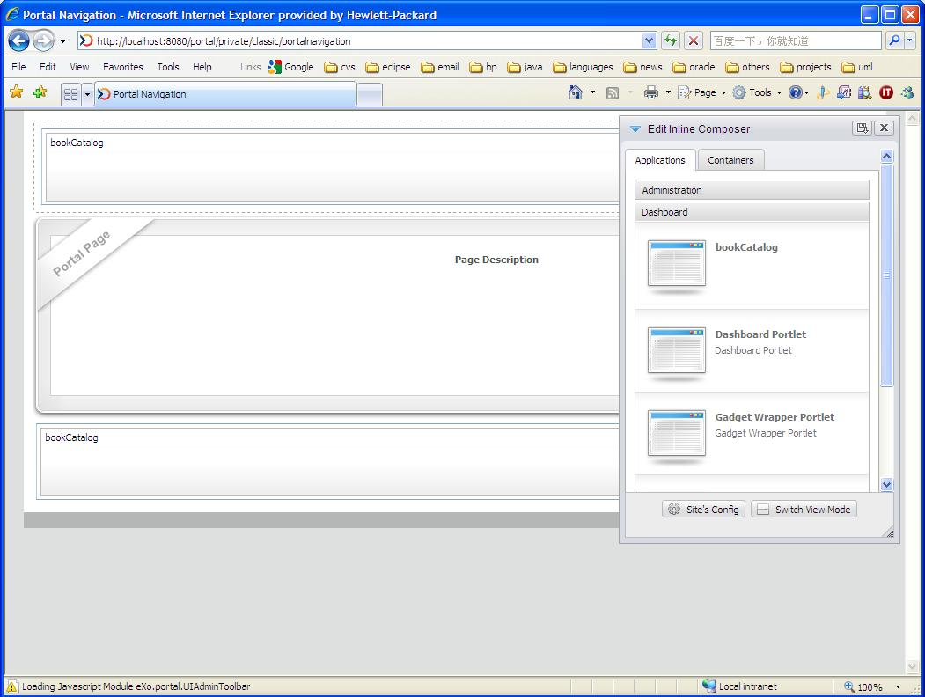

19 | 再点Edit Navigation
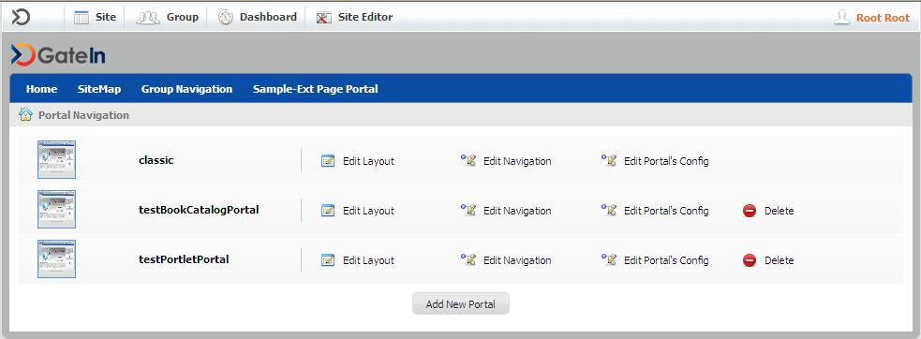

20 | 选择Home点Add Node,出现:
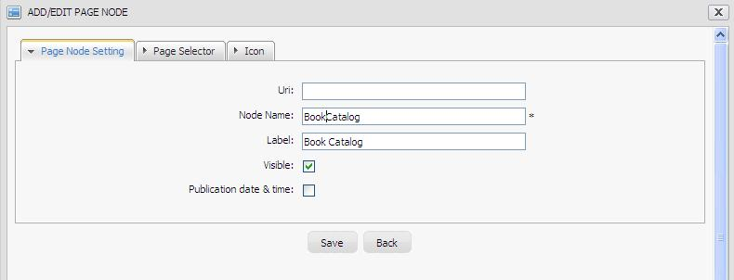

21 | 点Save后, navigation变化如下, 再点Save
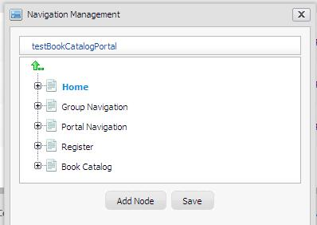

22 | 在Gatein 主菜单里点 Site->testBookCatalogPortal, 页面效果如下:


23 | 正如第18步里的设置一样,最后效果里也是上下都有bookCatalog的portlet.

 | 列出所有的Books的操作完毕.

Books Create
1 | 前提条件: 你已经做好了Books List 这个worksheet里的内容

2 | 添加AddBookController和AddBookValidator
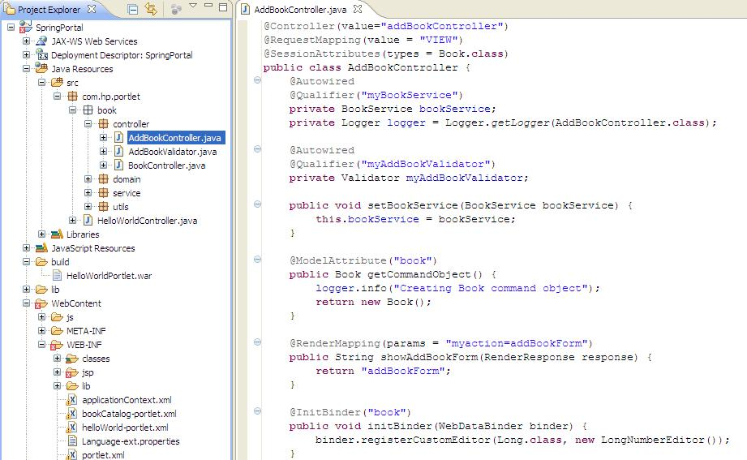

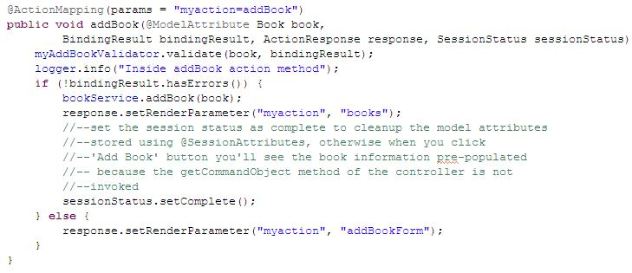

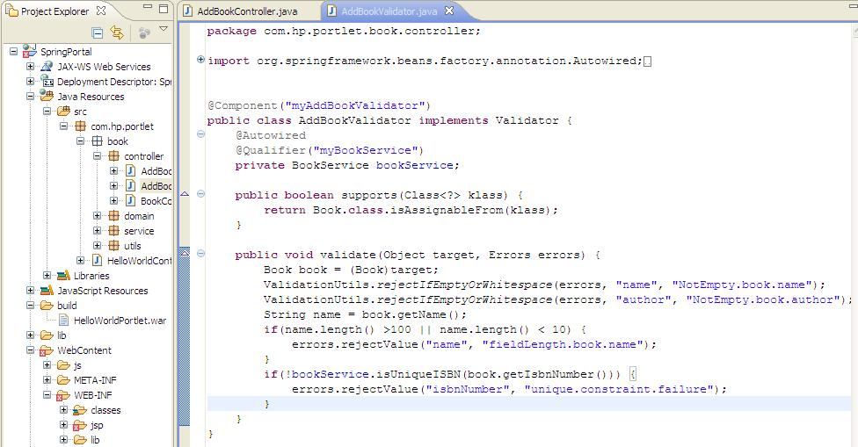

3 | 添加addBookForm.jsp
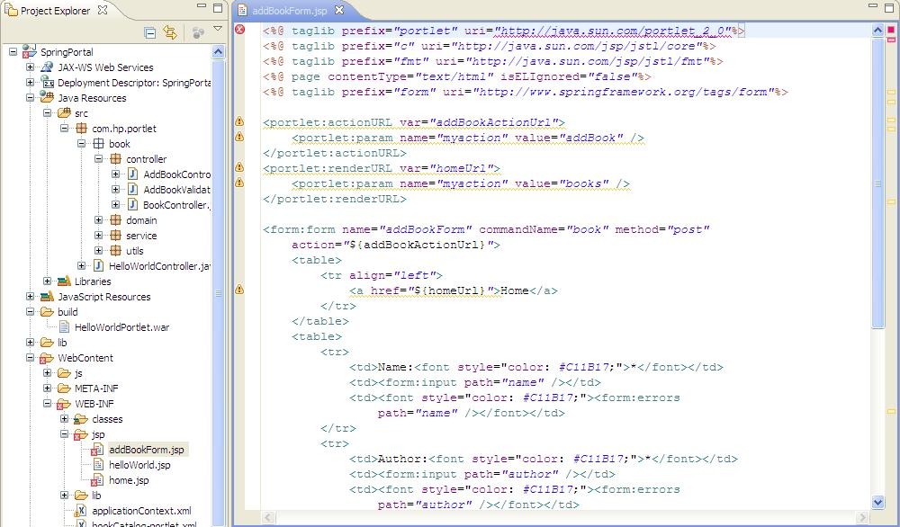

4 | 发布SpringPortal.war到GateIn的目录下

5 | 启动GateIn,C:\GateIn-3.1.0-GA\bin\run.bat
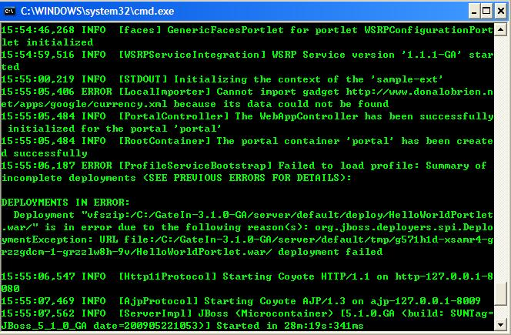

6 | 进入GateIn的portal后,点Site->testBookCatalogPortal, 直接出现带有Add Book按钮的home.jsp
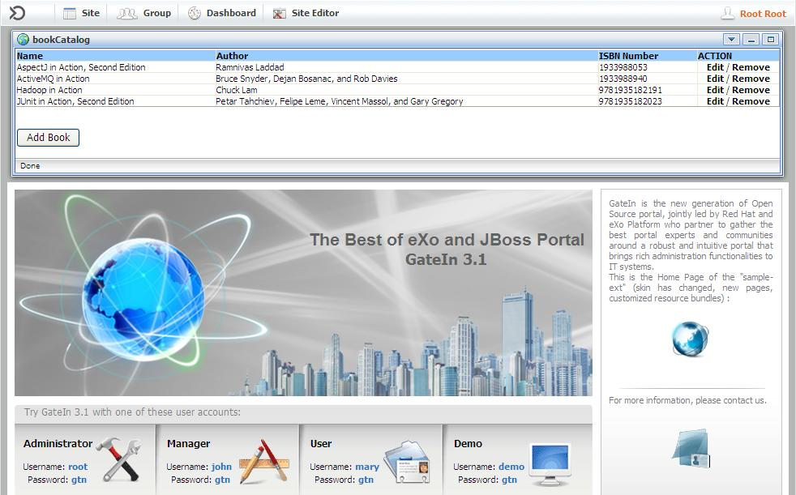

7 | 点Add Book按钮, 该Portlet实例的页面变为

8 | 什么都不输入,点Add Book

9 | 输一些正确的值,然后点Add Book

10 | 可以发现保存成功. 而且页面上其他的Portlet实例也同步更新了

 | Create操作成功了

Books Update
1 | 前提条件: 你已经做好了Books List 这个worksheet里的内容

2 | 同Create操作,添加EditBookController和EditBookValidator
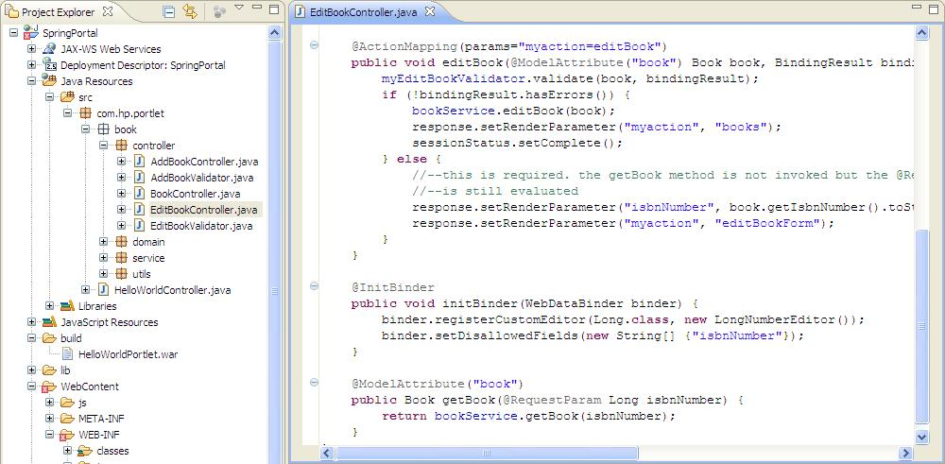

3 | 添加editBookForm.jsp
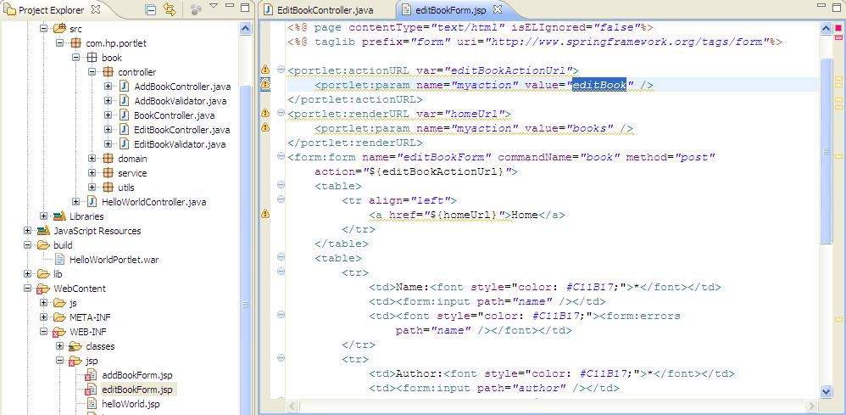

4 | 打包和发布SpringPortal.war到GateIn

5 | 启动GateIn

6 | 进入GateIn的portal后,点Site->testBookCatalogPortal (用root/gtn登录)

7 | 点上面选中记录的Edit

8 | 对Name属性稍作修改后,点Update Book

9 | 可发现在testBookCatalogPortal里,此Book portlet的多个实例同时发生了更新.

 | Update 完毕

Books Remove
1 | 前提条件: 你已经做好了Books List 这个worksheet里的内容

2 | 添加RemoveBookController
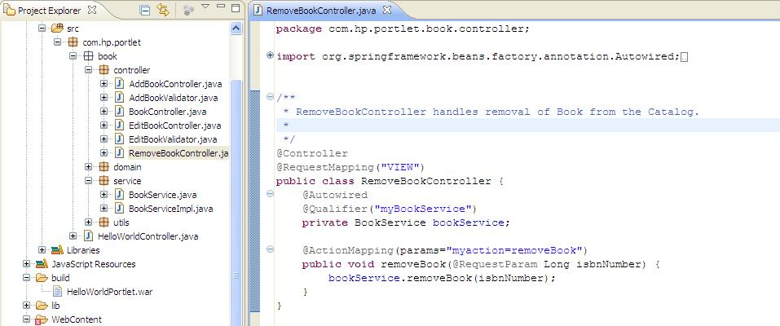

3 | 发布SpringPortal.war到GateIn,并启动GateIn

4 | 进入GateIn的portal后,点Site->testBookCatalogPortal (用root/gtn登录)

5 | 点击选中记录的Remove

 | Remove操作成功

6 | 在GateIn保持运行状态的情况下,修改home.jsp, 加confirmRemove()方法,直接发布到GateIn后,可发现立即起作用了

7 | 在GateIn保持运行状态的情况下,BookServiceImpl.java, 加一Book实例.
 | 把SpringPortal.war直接发布到GateIn后,可发现立即起作用
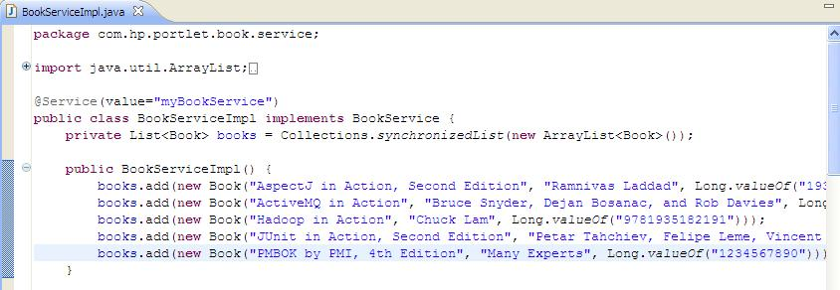

8 | 所以我们能说,GateIn支持热部署portlet.

